상품제안서
프리미엄 자개볼펜 | 상품코드: F03796

 |  |  |  |  |  |  | 02-412-0044 | www.easy1.co.kr
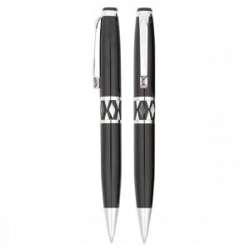

【상세/제작정보】 | 레이저인쇄1도포함

【인쇄/포장옵션】 | 실크, 레이저 / 포장지포장

【공급단가】 | 수량 | 300~ | 1,000~ | 2,000~ | 3,000~ | 5,000~
*VAT별도 | 단가 | 5,470원 | 5,270원 | 5,060원 | 4,860원 | 4,740원

【상품 URL】 | http://www.easy1.co.kr/src/goods_detail.php?gdno=3796

